Hoja de Control


 | Sistema de Gestión y Administración para Distribuidora de Panela (SIGAP)
 | Recolección de Información

HOJA DE CONTROL

Organismo | Panela Buenos Aires
Proyecto | SIGAP
Entregable | Recolección de Información
Autor | Daniel Pimienta, Sebastián Loboa, Brian Soriano, Angel Quiroga
Versión / Edición | 0100 |  | Fecha Versión | 23/02/2026
Aprobado Por | EDWIN ALBEIRO RAMOS VILLAMIL |  | Fecha Aprobación | DD/MM/AAAA
 |  |  | Nº Total de Páginas | 7

REGISTRO DE CAMBIOS |  |  |  |  | SI

Versión | Causa del cambio | Responsable del cambio |  | Fecha del cambio
0100 | Versión Inicial | <Angel Quiroga Moreno> |  | DD/MM/AAAA

CONTROL DE DISTRIBUCIÓN

Nombre y Apellidos
Cecil Daniel Pimienta Pedrozo
Sebastian Loboa Salazar
Angel Stiven Quiroga Moreno
Bryan Mauricio Soriano Garcia

Reportes Gráficos
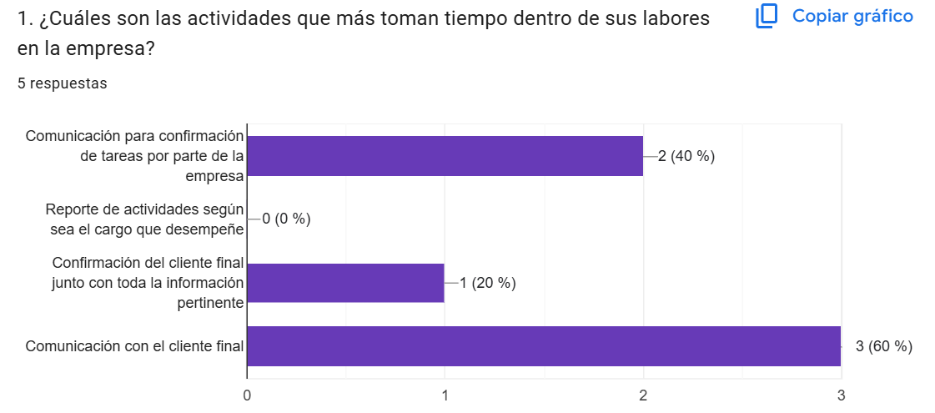

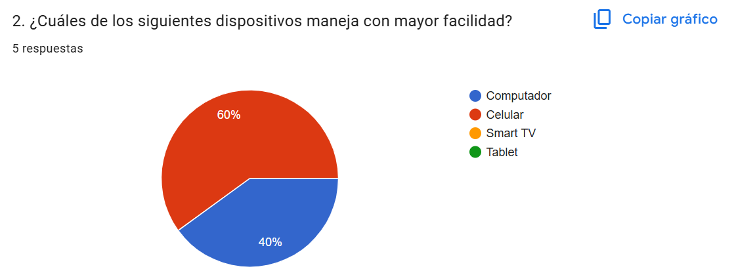
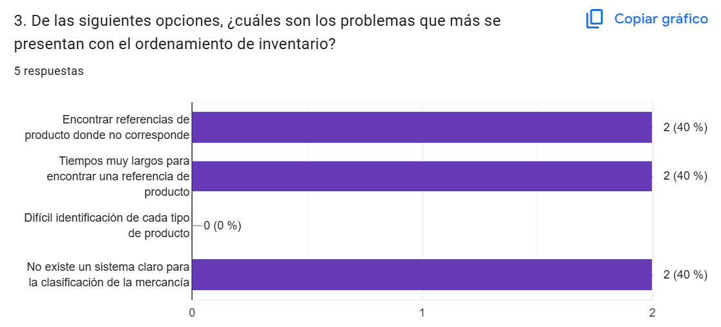
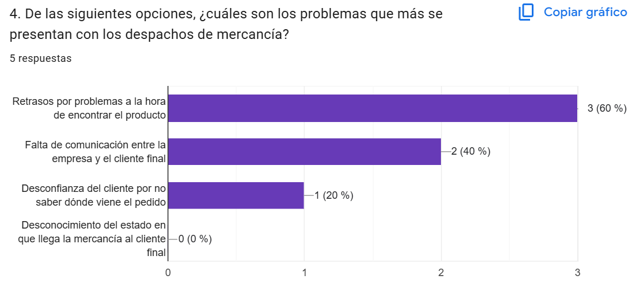
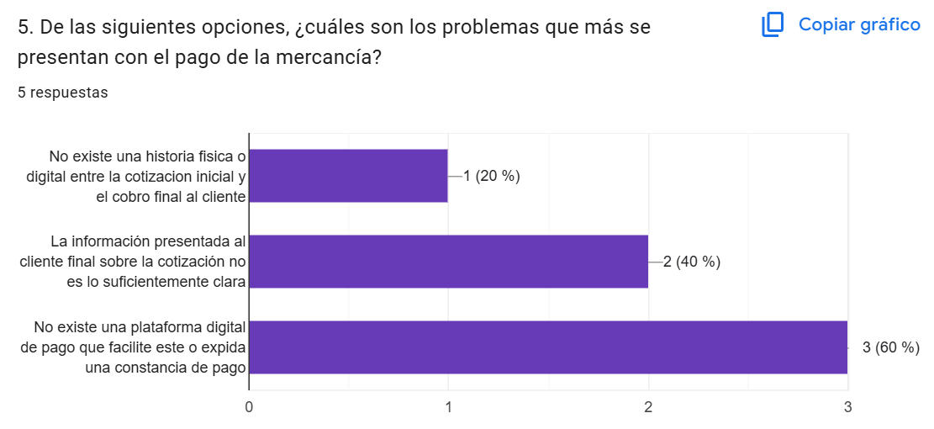
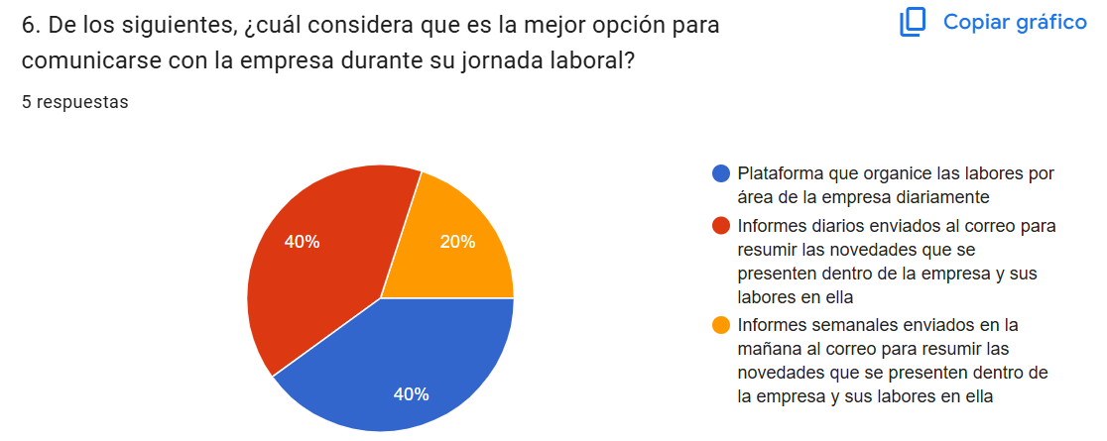
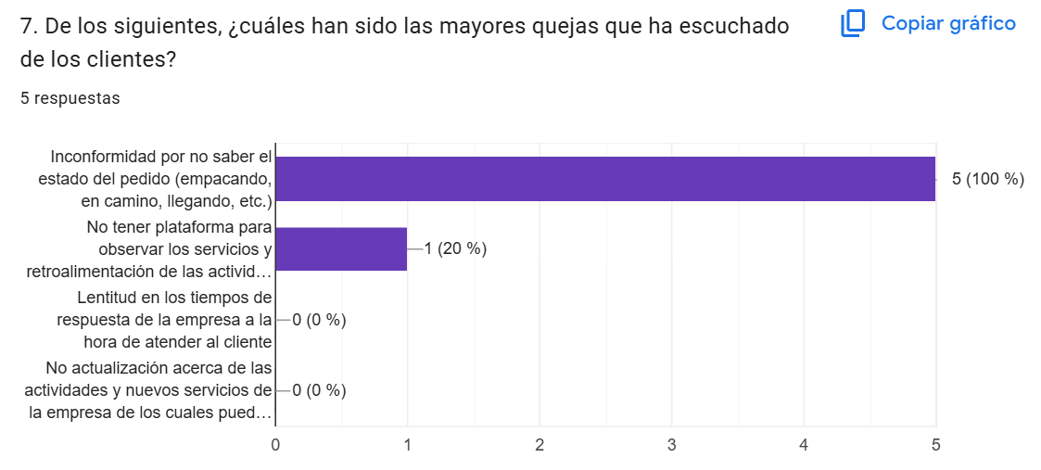
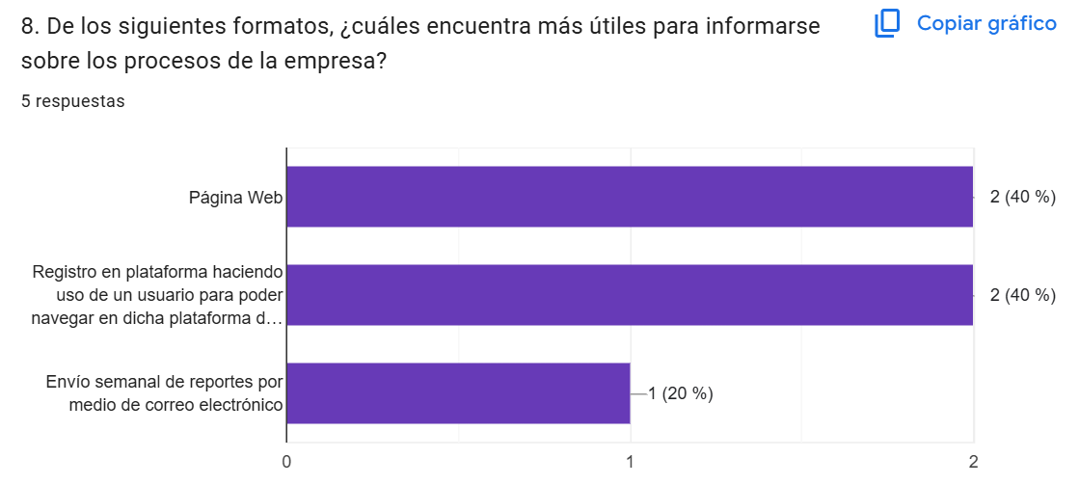
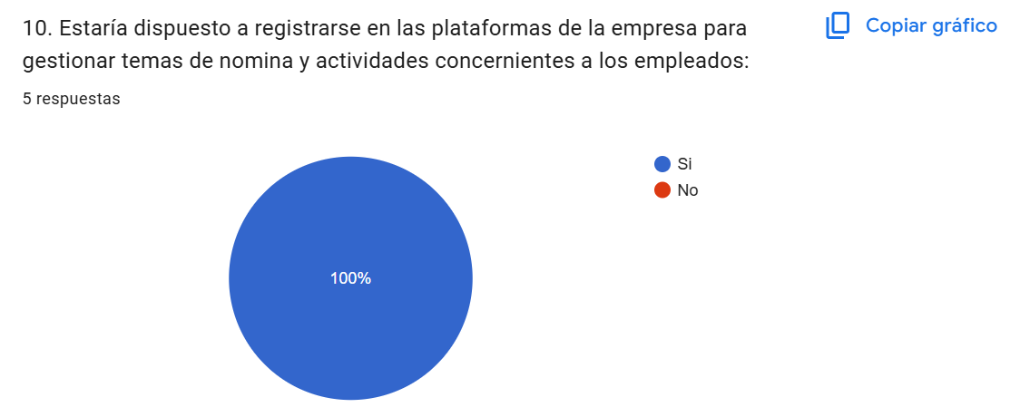
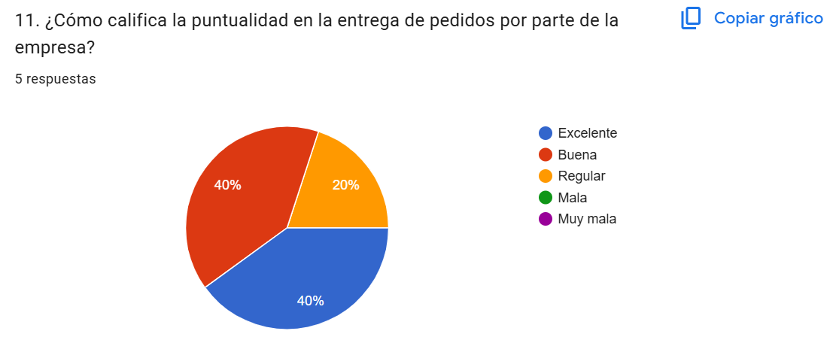
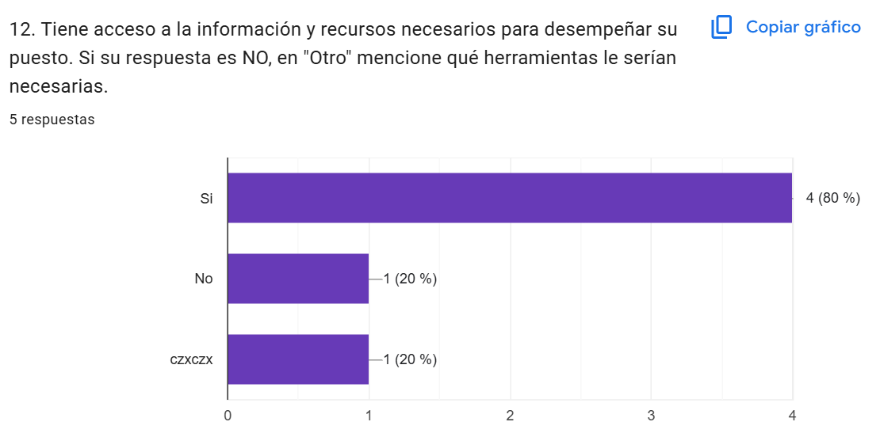
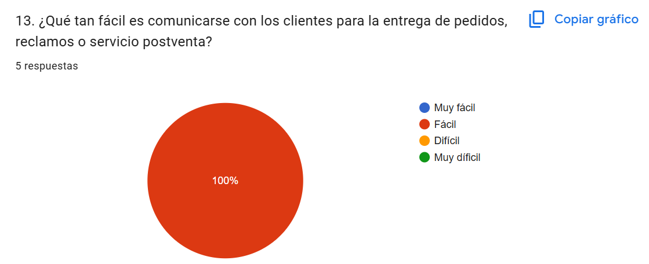
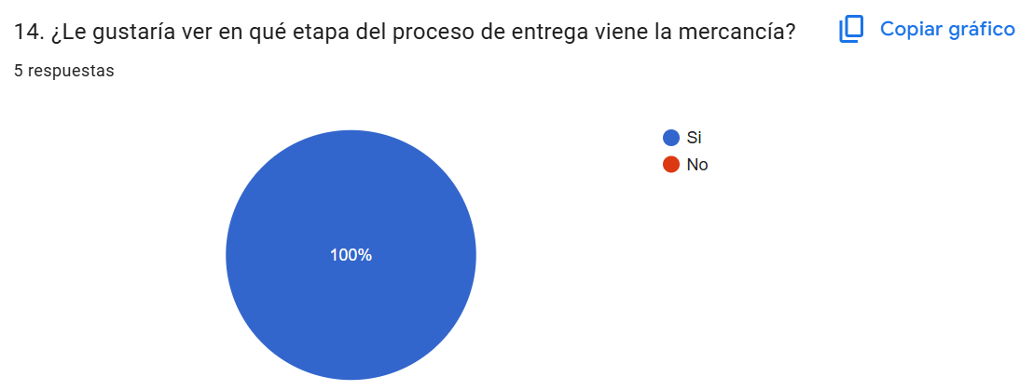
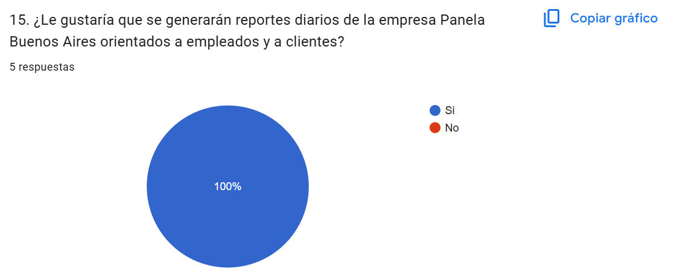
 | SIGAP
 | Reportes Gráficos

